상품제안서
40절 시스템다이어리 1940 | 상품코드: S23490

 |  |  |  |  |  |  | 02-713-8555 | www.synergygift.co.kr
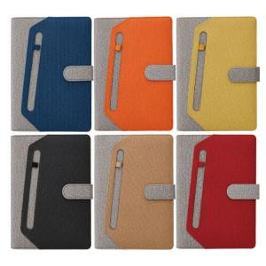 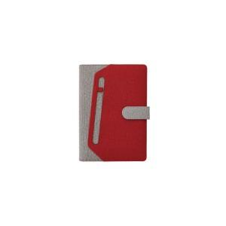 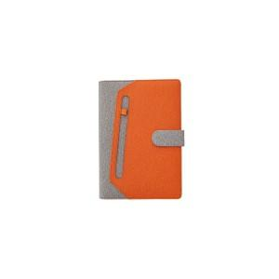

【상세/제작정보】 | <p><span style="font-size: 14pt;">※ 성수기 기간 제작시 일정 늘어납니다.</span></p>

【인쇄/포장옵션】 | 불박, 금박, 은박 / OPP(비닐)

【공급단가】 | 수량 | 50~ | 100~ | 300~ | 1,000~ | 3,000~
*VAT별도 | 노트식 | 11,700원 | 8,610원 | 8,190원 | 7,980원 | 7,840원
 | 이틀식 | 11,700원 | 8,610원 | 8,190원 | 7,980원 | 7,840원

【상품 URL】 | https://www.synergygift.co.kr:443/src/goods_detail.php?gdno=23490

